Estadísticas
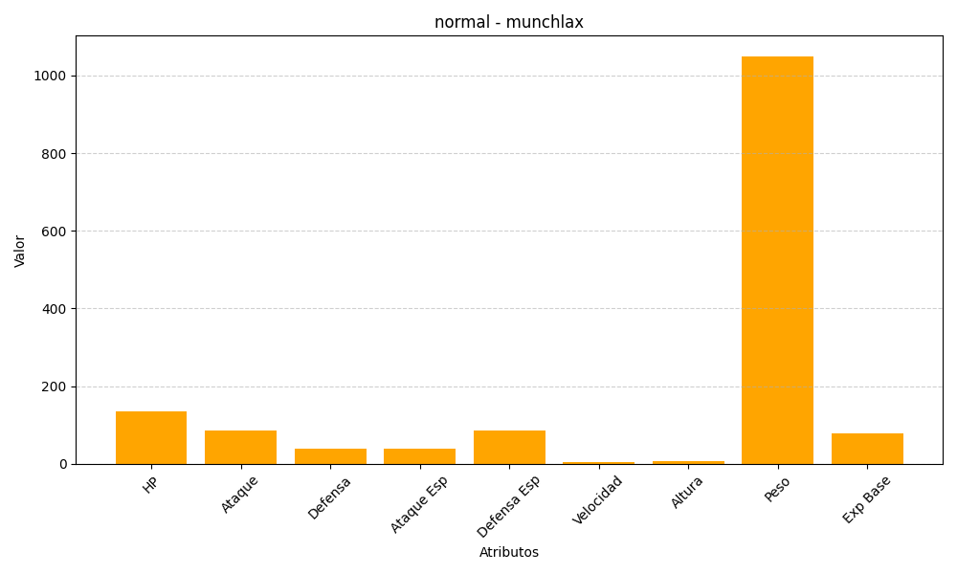
ID | Nombre | Tipo | HP | Ataque | Defensa | Ataque Especial | Defensa Especial | Velocidad | Altura | Peso | Experiencia Base
446 | munchlax | normal | 135 | 85 | 40 | 40 | 85 | 5 | 6 | 1050 | 78

